AM und Bildung
Arbeitmarkt und Bildung in Wien
 | Jan-23

Arbeitsmarktdaten im Kontext von Bildungsabschlüssen:
Das mit Abstand höchste Arbeitslosigkeitsrisiko haben Personen, die keinen über die Pflichtschule hinausgehenden Bildungsabschluss vorweisen können.

Wichtige Arbeitsmarktdaten auf einen Blick

 |  |  | Veränd. zum Vorjahr
 | Bestand/Quote |  | absolut | in%

Arbeitslose Personen | 114,831 |  | -6,847 | -5.6%
Frauen | 45,658 |  | -4,333 | -8.7%
Männer | 69,173 |  | -2,514 | -3.5%
Unselbständig Beschäftigte | 898,883 |  | 22,223 | 2.5%
Frauen | 438,254 |  | 11,968 | 2.8%
Männer | 460,629 |  | 10,255 | 2.3%
Arbeitslosenquote - nationale Berechnung | 11.3% |  | -0.9% | -Punkte
Frauen | 9.4% |  | -1.1% | -Punkte
Männer | 13.1% |  | -0.7% | -Punkte

 | arbeitslose Personen |  | offene Stellen

 | Bestand | Anteil | Bestand | Anteil

Gesamt | 114,831 | 100% | 14,106 | 100%
maximal Pflichtschule | 56,119 | 48.9% | 5,656 | 40.1%
Lehre | 24,069 | 21.0% | 4,157 | 29.5%
Mittlere technisch-gewerbliche Schule | 750 | 0.7% | 33 | 0.2%
Mittlere kaufmännische Schule | 1,869 | 1.6% | 71 | 0.5%
sonstige mittlere Schule | 2,478 | 2.2% | 1,201 | 8.5%
Allgemeinbildende höhere Schule | 9,729 | 8.5% | 60 | 0.4%
Höhere technisch-gewerbliche Schule | 2,116 | 1.8% | 602 | 4.3%
Höhere kaufmännische Schule | 1,821 | 1.6% | 319 | 2.3%
sonstige höhere Schule | 3,237 | 2.8% | 876 | 6.2%
Akademie | 343 | 0.3% | 62 | 0.4%
Fachhochschule | 1,183 | 1.0% | 443 | 3.1%
Universität, Hochschule, Pädagogische Hochschule | 10,885 | 9.5% | 624 | 4.4%

48,9% der arbeitslosen Personen hat lediglich Pflichtschulausbildung, 21,0% verfügen über einen Lehrabschluss; in Summe weisen 69,9% aller arbeitslosen Personen maximal Lehrausbildung auf. Personen mit Lehrabschluss sind allerdings im Vorteil: 29,5% der (sofort verfügbaren) offenen Stellen verlangt diese Qualifikation.

Bestand arbeitsloser Personen nach Ausbildung und Geschlecht

 | Frauen N = 45.658 | Männer N = 69.173
Pflichtschule | 46.8% | 50.2%
Lehre | 16.8% | 23.7%
BMS | 5.4% | 3.8%
AHS | 9.6% | 7.8%
BHS | 6.8% | 5.9%
Uni, FH, Akademie | 14.4% | 8.4%

Bei der differenzierten Betrachtung arbeitsloser Personen nach Geschlecht zeigt sich ein Unterschied beim Anteil von Personen mit Pflichtschulausbildung (Männer: 50,2%, Frauen: 46,8%), noch deutlicher ist der Unterschied beim Anteil von Personen mit Lehrabschluss: 16,8% der arbeitslosen Frauen, aber 23,7% der arbeitslosen Männer haben eine Lehrausbildung absolviert.

Arbeitslosenquote1 nach Ausbildung

 | Jan 23 | Jan 22 | ALQ-Gesamt | ALQ-Gesamt
Pflichtschulausbildung | 31.3% | 33.1% | 11.3% | 12.2%
Lehrausbildung | 11.2% | 12.2% | 11.3% | 12.2%
BMS | 6.8% | 7.2% | 11.3% | 12.2%
AHS | 9.2% | 8.9% | 11.3% | 12.2%
BHS | 6.7% | 7.4% | 11.3% | 12.2%
Akadem. Ausbildung, FH | 3.7% | 4.1% | 11.3% | 12.2%

Arbeitslosenquote1 nach Ausbildung im Zeitverlauf

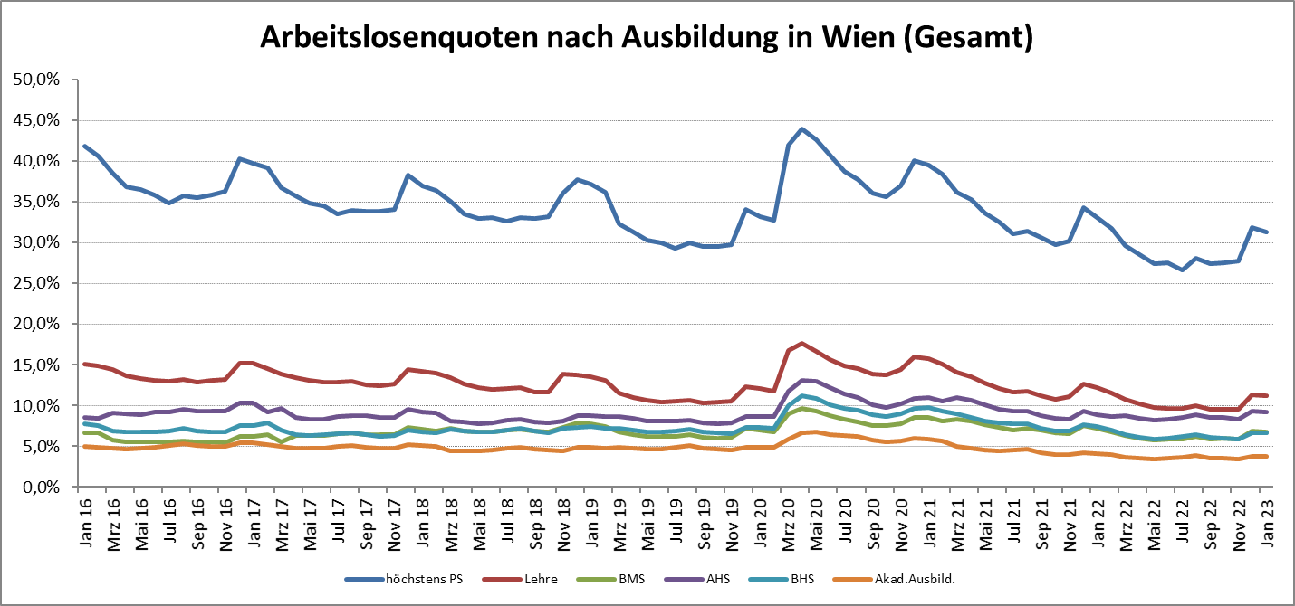

1 Vorgemerkte Arbeitslose einer Bildungsebene bezogen auf das Arbeitskräftepotential (Arbeitslose + unselbstständig Beschäftigte des Jahres) derselben Bildungsebene; die Gliederung der Beschäftigtenbasis nach Bildungsabschluss wurde nach Ergebnissen der Arbeitskräfteerhebung (unselbeständig Erwerbstätige nach LFK) errechnet

verwendete Abkürzungen:
AHS: Allgemeinbildende höhere Schule
BHS: Berufsbildende höhere Schule (Höhere technisch-gewerbliche Schule, Höhere kaufmännische Schule, Sonstige höhere Schule)
BMS: Berufsbildende mittlere Schule (Mittlere technisch-gewerbliche Schule, Mittlere kaufmännische Schule, Sonstige mittlere Schule)

